Maquinas
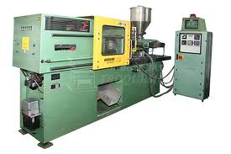
RPA72
RPX90
MAQUINAS INYECTORAS
DE PLASTICO
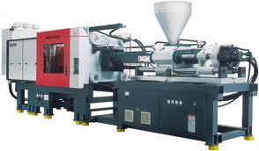
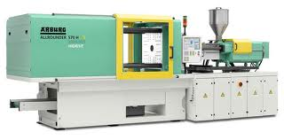
Máquina | Pzas/hora
RPA72 | 104
RPX90 | 125
SPX34 | 110
WPA80 | 92

WPA80
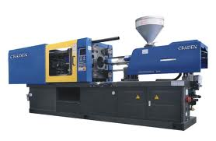
SPX34

